開箱 No.021 Sweet Bonanza
開箱 No.021 Sweet Bonanza
日期 2023.01.30 ｜ 来源 https://ezslotdesign.com/slot-unboxing021/

遊戲基本資訊
• 遊戲名稱：Sweet Bonanza
• 開發商：Pragmatic Play
• 滾輪設定：5 x 6 (Grid Game)
• 贏分類型：Scatter Pay + Cascading
• 輸贏起伏：Base Game 中等，Free Game 中高
• 最大贏分：21000倍
[影片] https://www.youtube.com/watch?v=j1bHrgfalK8
遊戲特色
通常在不同地區市場流行的老虎機會不大一樣，然而本篇要開箱的遊戲是罕見同時在歐洲與亞洲市場都非常熱門的老虎機遊戲 - Sweet Bonanza
Base Game
• 這款遊戲是採用所有圖案都是 Scatter Pay，只要畫面中數量達到8個以上，就可以得到分數。
• 有消除掉落的特色。因為是 Scatter Pay，所以會比一般 Line Game / Way Game 搭配消除掉落更適合更好玩，可以更容易且合理的創造多次連續贏分消除掉落。
• 一般 Line Game / Way Game 消除掉落發生時，往往因為前幾輪留下的圖案完全對不上，而讓新掉落的圖案也較難繼續產生新的贏分
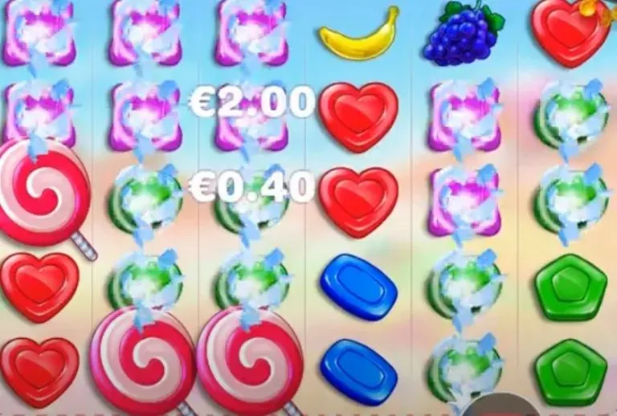

上圖中的紫色與綠色糖果就是數量達到8個獲得贏分並正在消除中
Free Game
• 4個以上 Scatter 圖案會觸發 10 次 Free Spin 的免費遊戲，而在免費遊戲中 3 個以上 Scatter 會增加 5 次 Free Spin
• 增加彩色炸彈乘倍圖案，當畫面中出現此圖案時，最後結算得分會乘上所有彩色炸彈倍數的加總。單一彩色炸彈最高可以到100倍！這個特色讓 Free Spin 增添了不少刺激與期待感
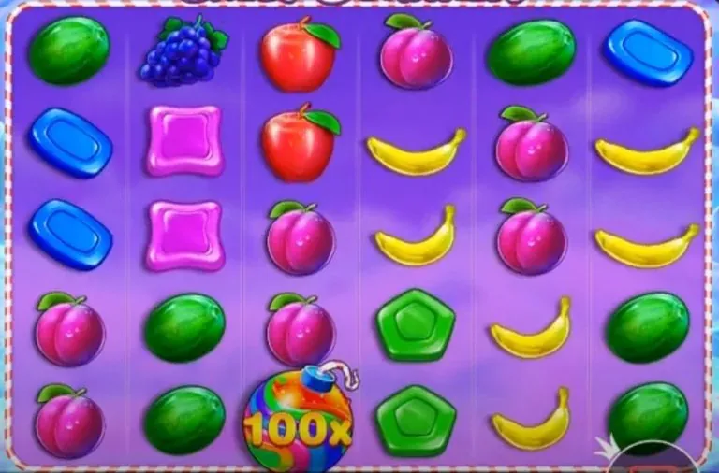

Free Game 中會忽然出現的超高倍數彩色炸彈，就是這款遊戲的魅力所在
Ante Bety Feature & Buy Feature
這款遊戲讓玩家可以選擇增加 25% 押注額度來讓觸發免費遊戲的機率增加到 2 倍，或著是花100倍押注直接觸發免費遊戲，個人非常喜歡用+25%押注的方式來玩這款遊戲。
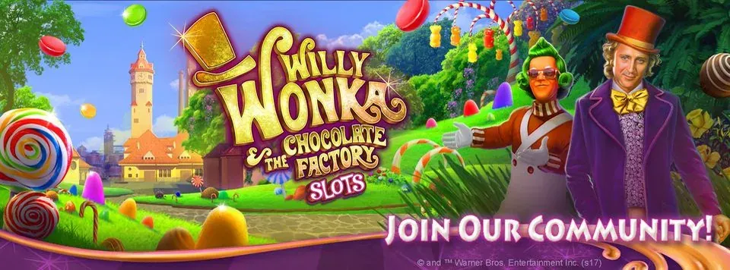
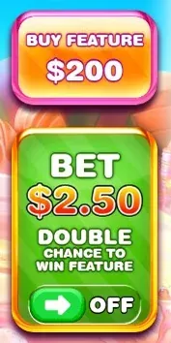

美術與音效
這款的主題是走非常夢幻可愛又充滿香甜水果的風格，背景中就可以發現有很多的甜食元素：甜筒冰淇淋、巧克力、棉花糖等等。遊戲中的圖案也是水果與糖果，Scatter 甚至是非常搶眼的棒棒糖，再搭配上輕巧愉快的配樂，讓人不禁聯想到 【Willy Wonka 歡樂糖果屋】的世界，這是一款主題特色很鮮明又讓人玩起來心情比較愉悅的老虎機，只可惜小孩子不能玩老虎機，要不然這款肯定會比現在還要更受歡迎，畢竟有哪個小朋友不愛吃糖呢！

總結
這款實際玩起來的輸贏起伏並不算太大，尤其 Base Game 沒有可以帶來高額贏分的特色，而這也可以說是跟這款遊戲的主題做了很好的搭配，比較適合想玩得輕鬆愉快，可以享受較長時間的玩家，對習慣起伏較大的玩家或許也可以偶爾想轉換心情，沒有壓力的來玩一下這款遊戲，相信能讓你的心情快樂放鬆不少。
試玩專區
有興趣的玩家也可以直接在下面視窗試玩
[影片] https://demogamesfree.pragmaticplay.net/gs2c/openGame.do?lang=en&cur=EUR&gameSymbol=vs20fruitsw&websiteUrl=https%3A%2F%2Fdemogamesfree.pragmaticplay.net&lobbyURL=https%3A%2F%2Fwww.pragmaticplay.com

